入手
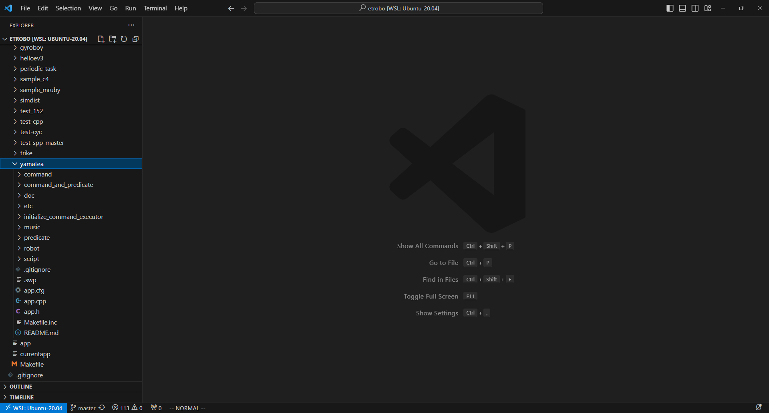
yamateaの入手
1 | StartETRobo.cmdからETRobo環境を立ち上げる。
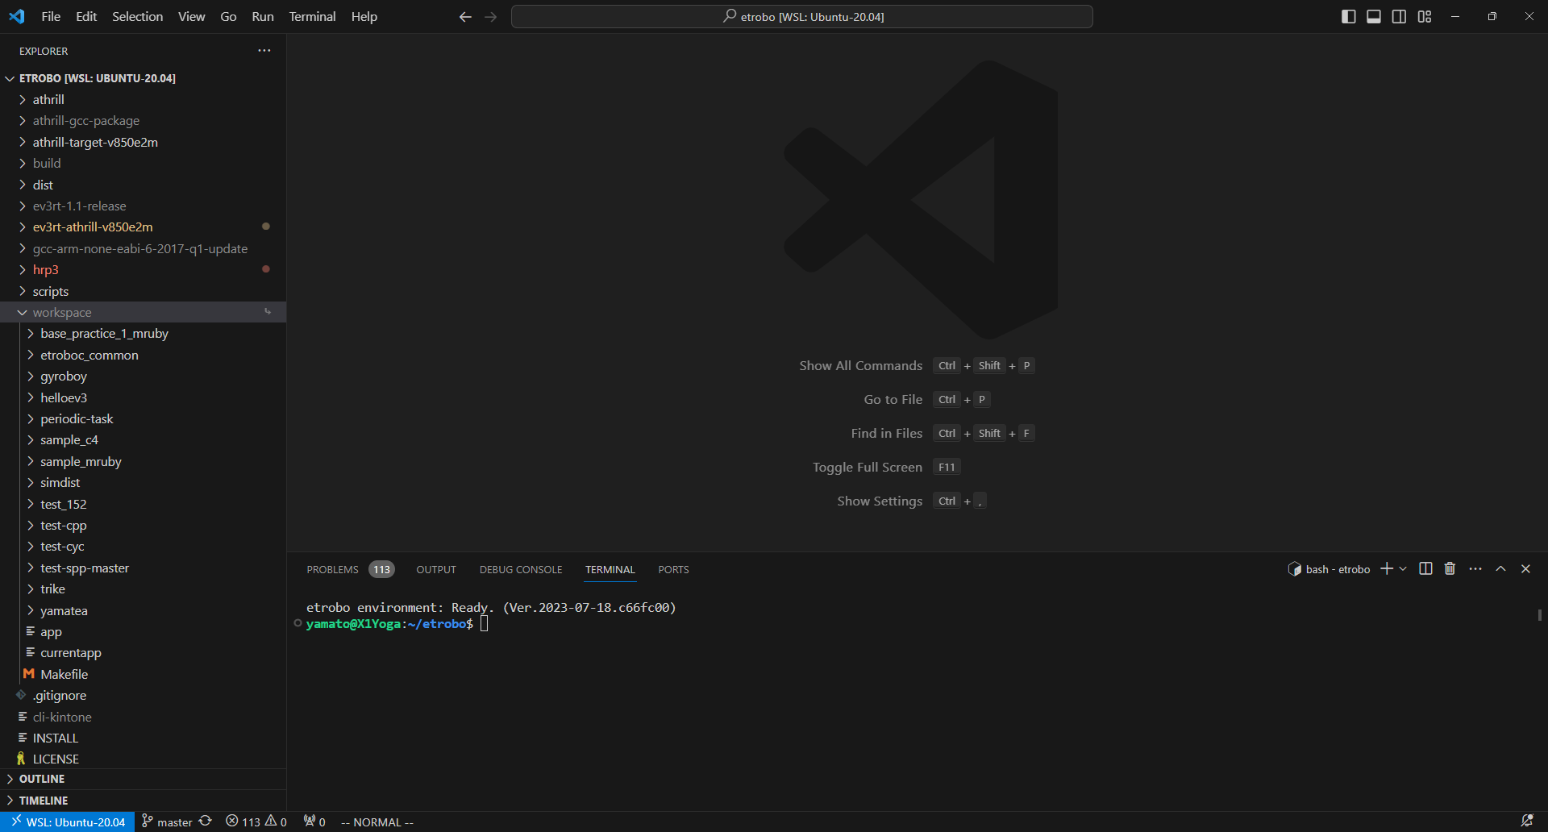

2 | 下記コマンドをTerminalに入力しEnterを押下する。 | 非公開になっていたらご連絡ください→ |  | 21jy0216@gmail.com
 | cd workspace; git clone https://github.com/mt3hr/yamatea; cd ..; |  | publicに戻しますので（お気軽に～）
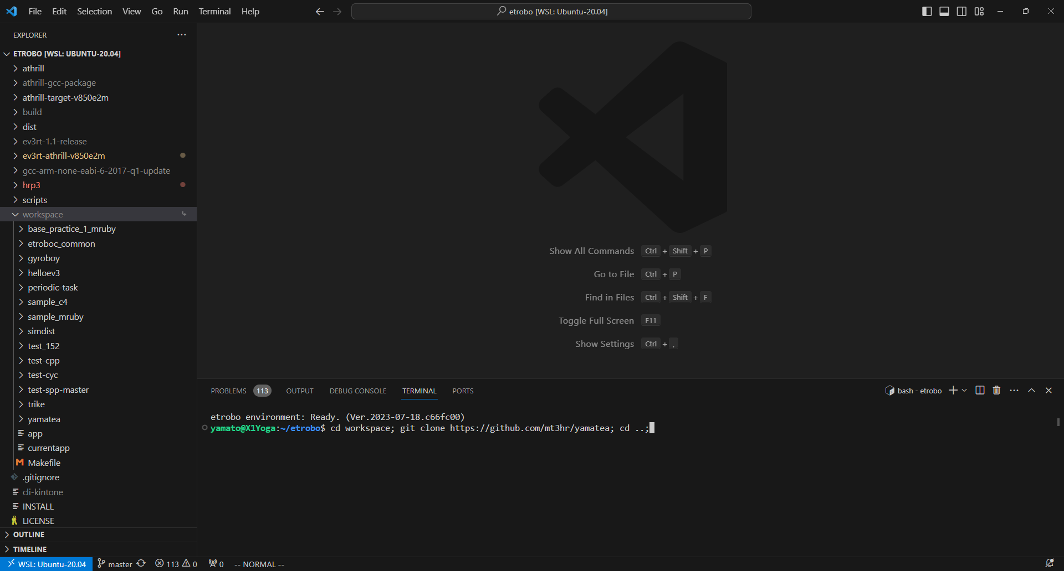

3 | workspace内にyamateaが入っていれば完了

設計概要
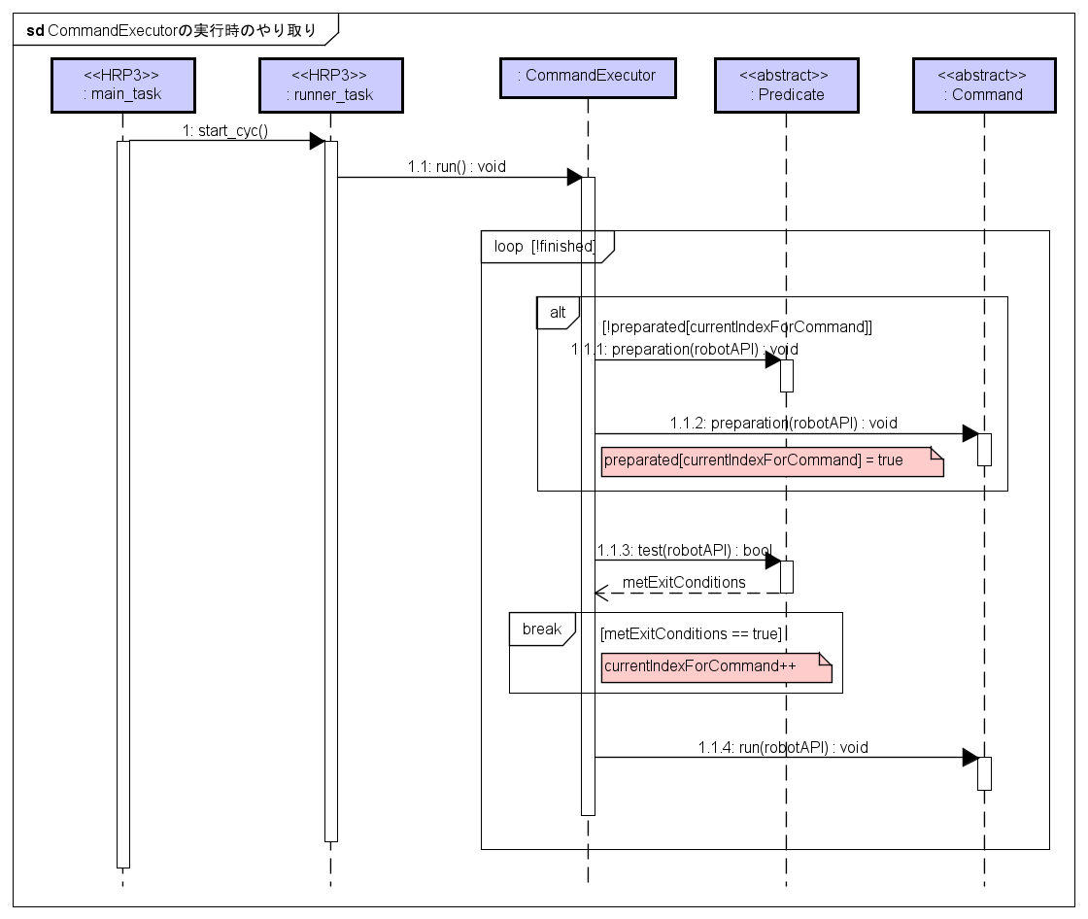
設計概要
 | yamateaの概要設計図を記載する。
 | もしも走るプログラムがほしいのであれば、「利用_既存モード実行」「利用_モード追加」のシートを先に読んだほうがいいかもしれないです。、
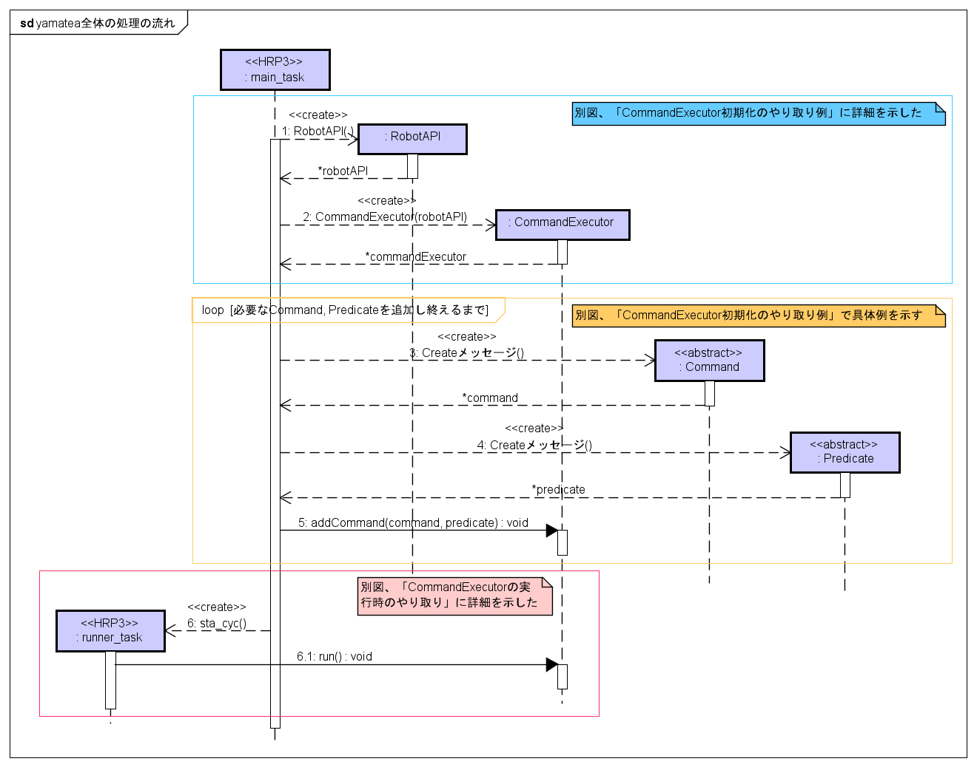

 |  | RobotAPI, CommandExecutorの初期化はapp.cpp内で行っている。
 |  | 走行プログラム編集や追加をする場合には、
 |  | 「initialize_command_executor」ディレクトリ内のファイルだけ触ればOK。

 |  | ロボットの挙動定義をCommand, Predicateで記述する。
 |  | Commandとは「ロボットへの動きに関する命令」のこと、
 |  | Predicateは「（yamateaでは）Commandの終了条件」のことである。

 |  | initializeCommandExecutor関数で、
 |  | 渡されたCommandExecutorに対して「Command」と「Predicate」と「シーン名」を渡して
 |  | ゴールまでの挙動を一気に書き込む。
 |  | （定義されているタスク周期ごとに、CommandExecutorはPredicate判定とCommand実行を行う）

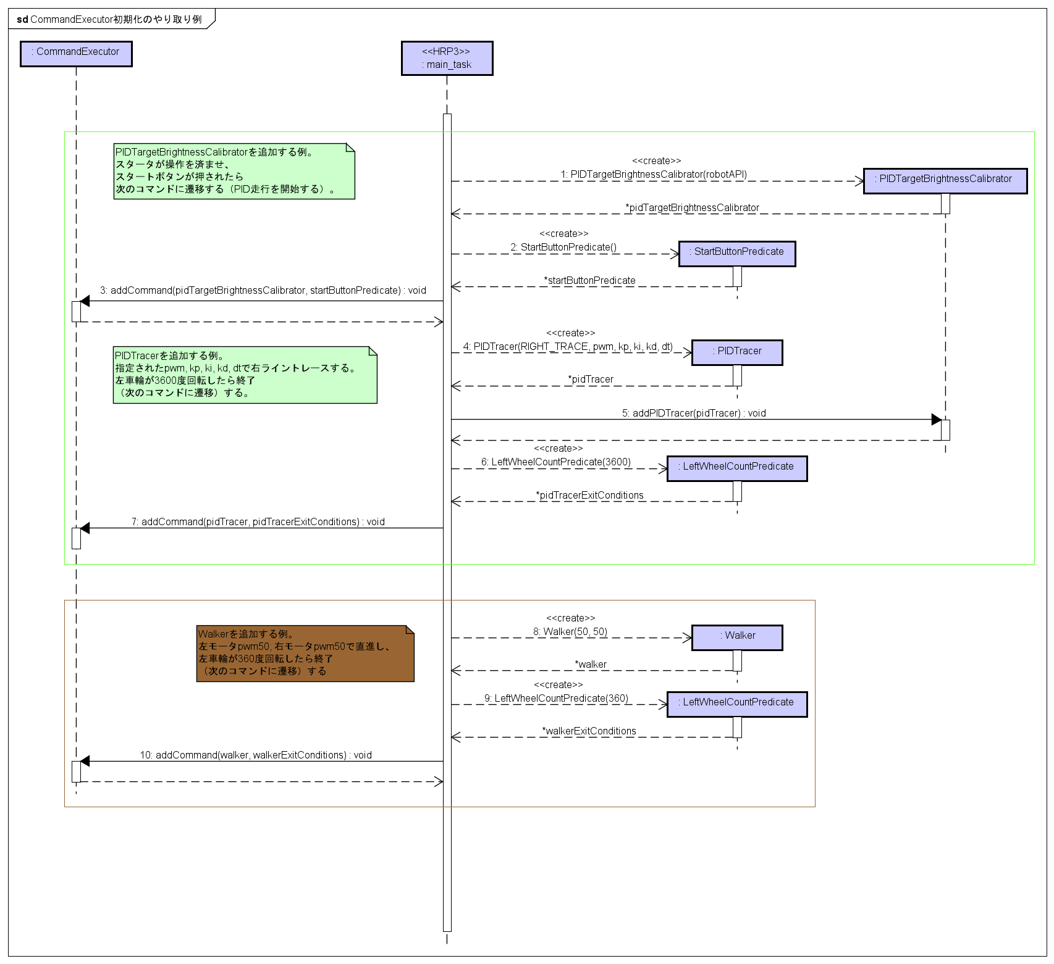
 |  | PIDTracerでの例である。
 |  | （ちなみにPIDTracerV2推奨。PIDTracer無印はI制御が間違えている）
 |  | 具体的なプログラム追加手順については「利用_モード追加」シートを参照してください。

アプリケーションローダの容量拡張とビルド
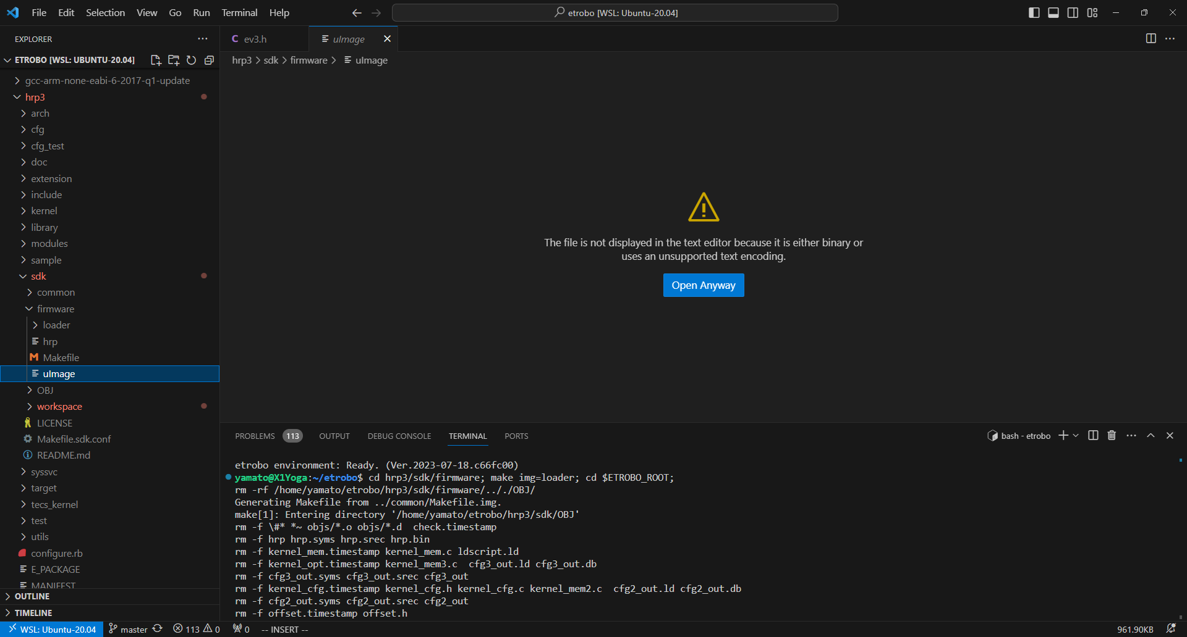
アプリケーションローダの容量拡張とビルド
 | yamateaは容量が大きく、デフォルトでビルドできるアプリケーションローダでは読み込めない。
 | 実機実行するためのアプリケーションローダビルド方法を以下に記載する。
 | 参考→ | https://github.com/orgs/toppers/discussions/80

1 | 下記PATHの「TMAX_APP_BINARY_SIZE」の値を2MB以上となるように変更する
 | $HOME/etrobo/hrp3/target/ev3_gcc/ev3.h
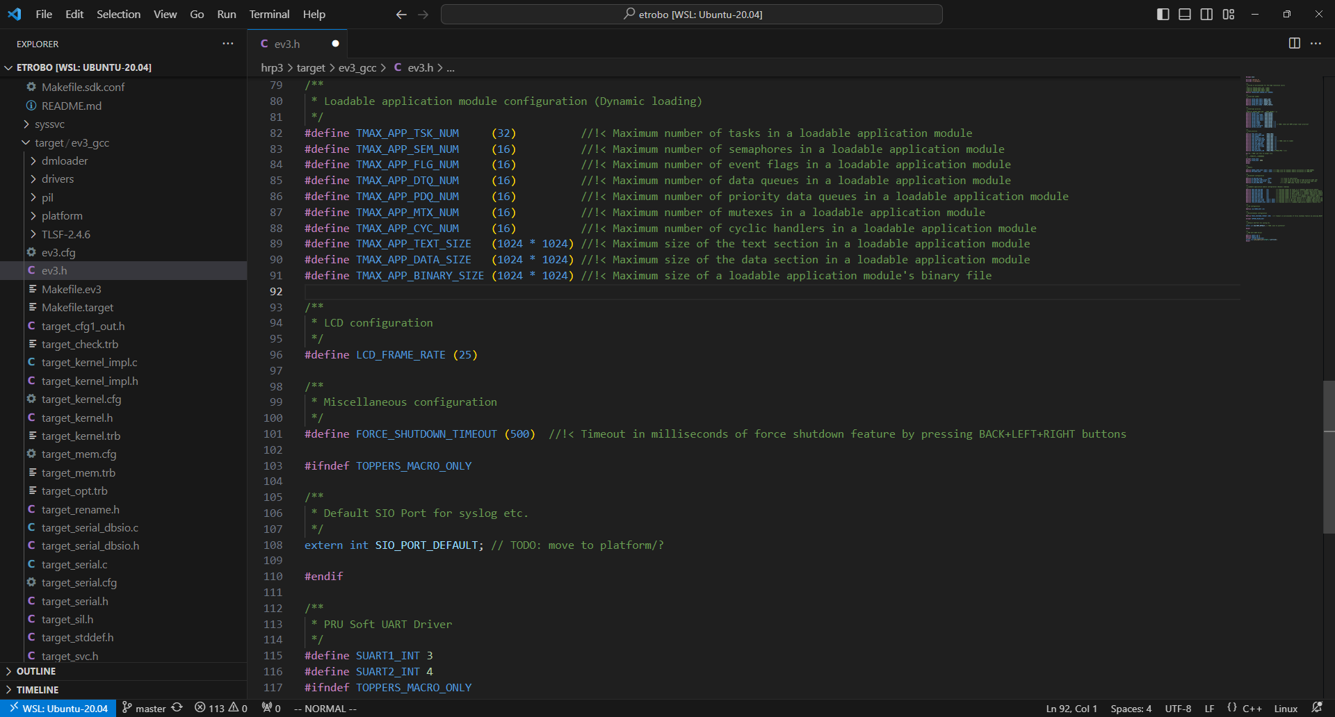
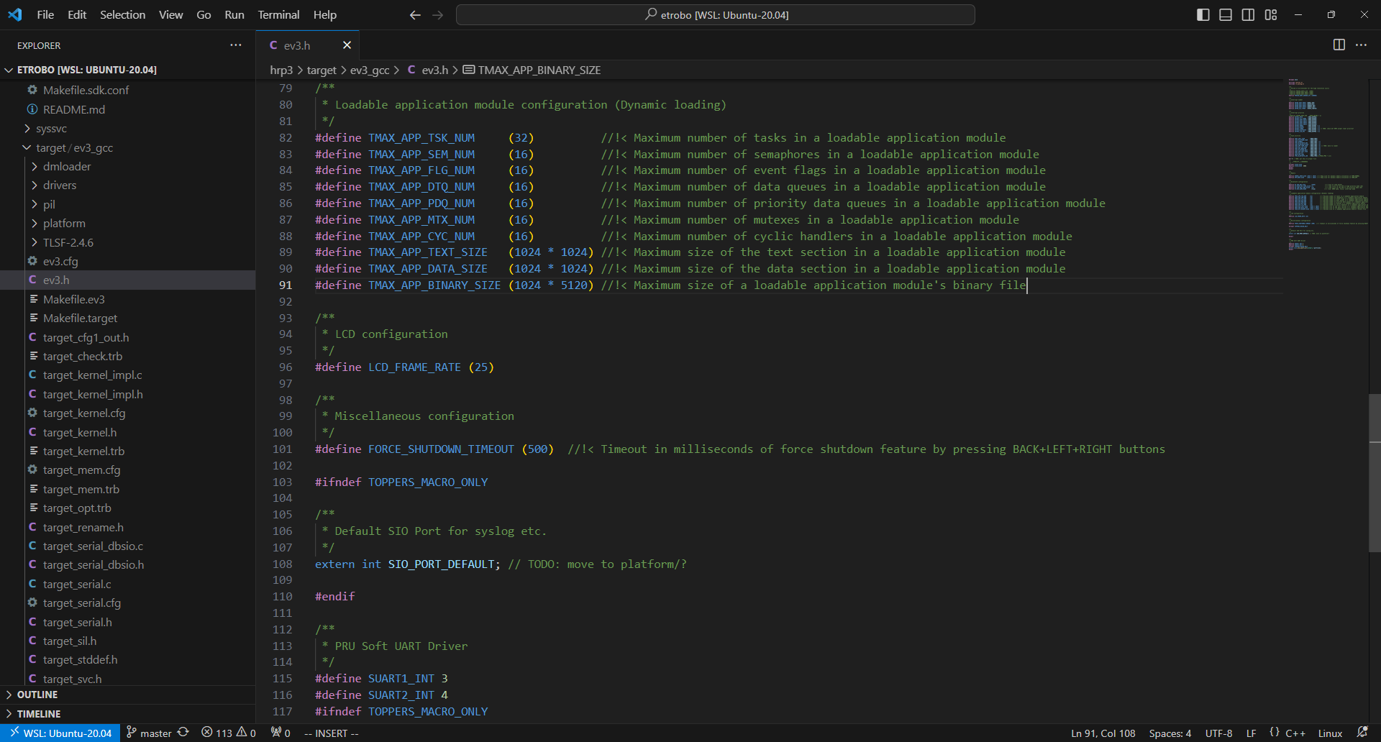

2 | 下記コマンドを入力し、Enterキーを押下する。
 | cd hrp3/sdk/firmware; make img=loader; cd $ETROBO_ROOT;
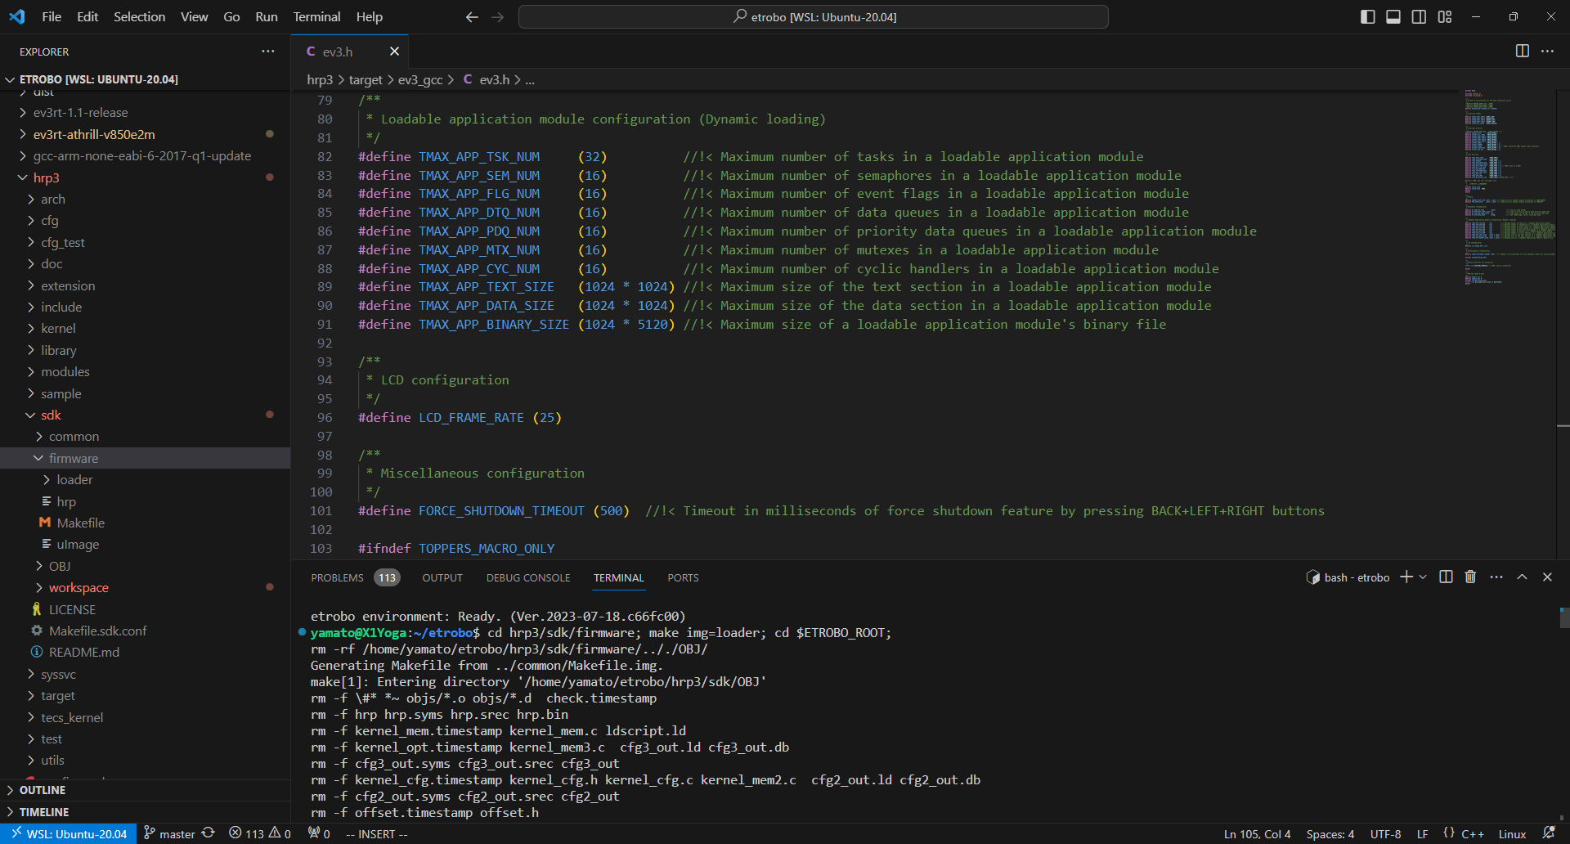

3 | 下記の場所にローダが生成されるので利用する
 | hrp3/sdk/firmware/uImage

利用_既存モード実行
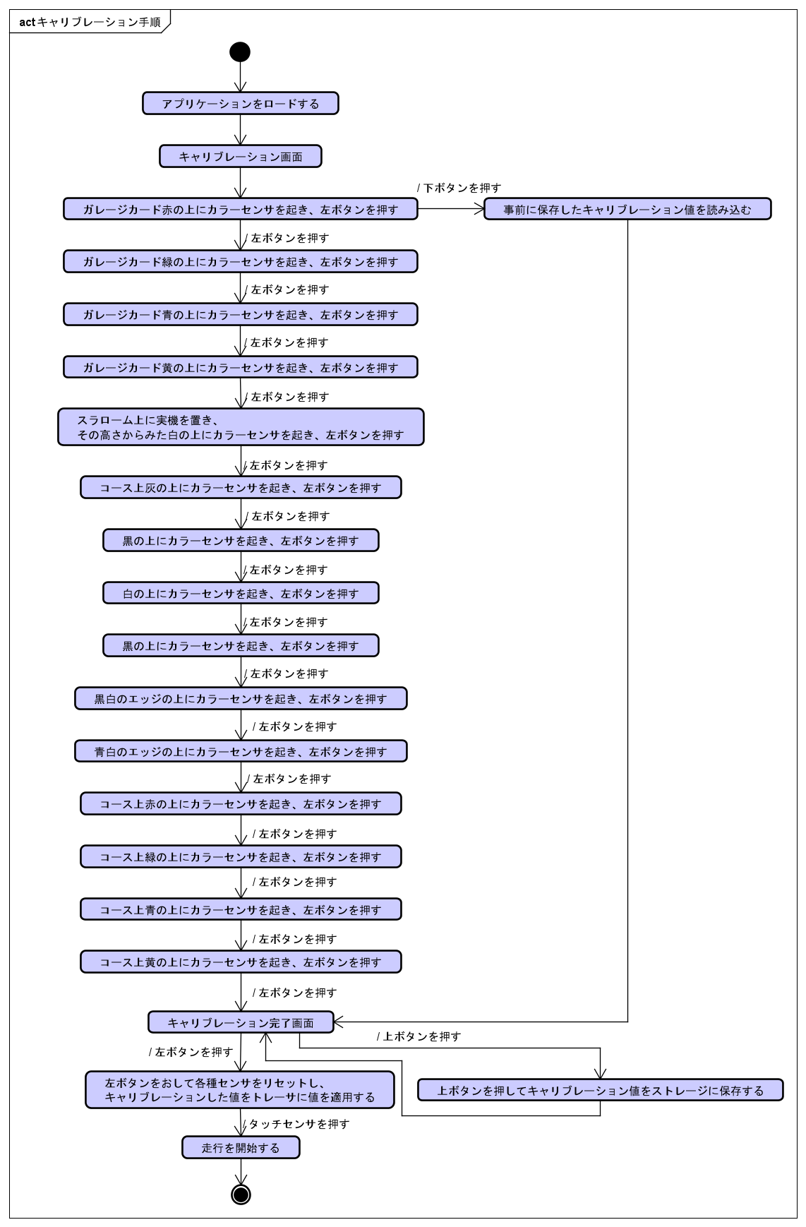
利用_既存モード実行
 | yamateaで定義されている既存のプログラム（以下モードと呼ぶ）を利用する例を以下に記述する。
 | 試走会のコース値取りを想定して、RGB値を取得するモードをビルドする例を示す。

1 | Setting.hを開き、「モード定義ここから」から「モード定義ここまで」と書いてある箇所を発見する
 | yamatea/robot/Setting.h
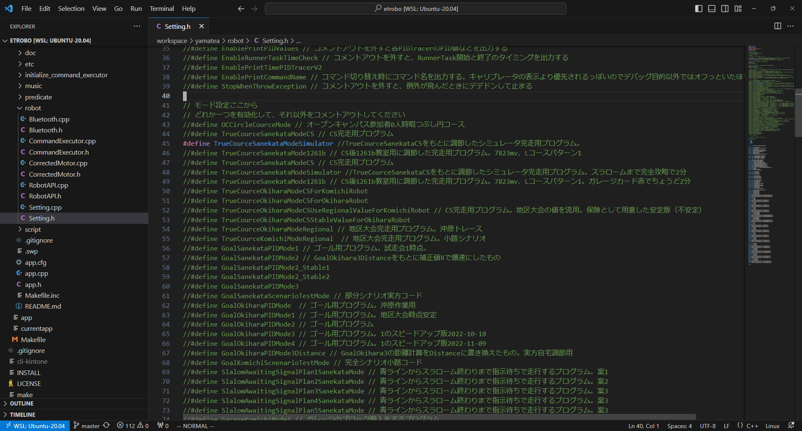
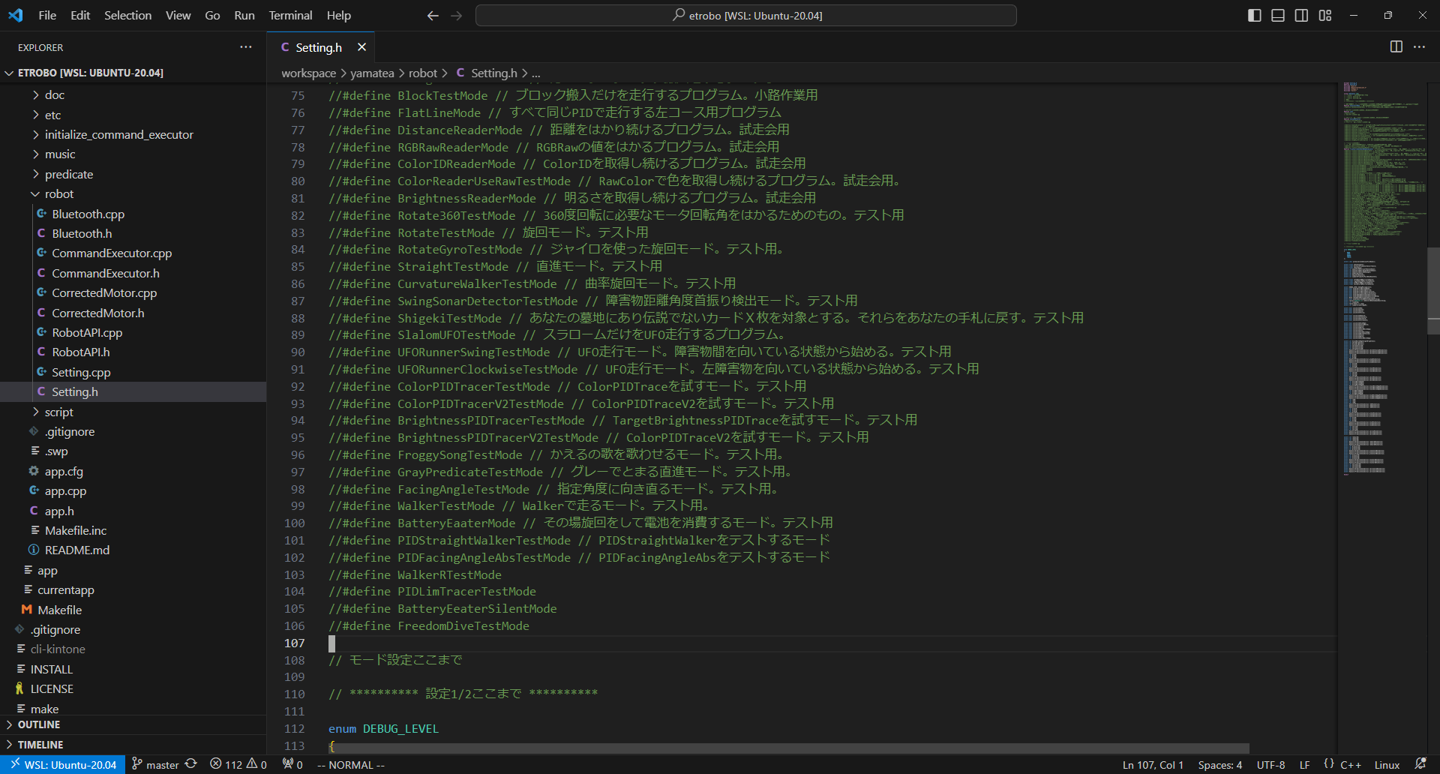

2 | 該当行すべてのdefine行をコメントアウトし、無効化する
 | 現在有効になっている「TrueCourceSanekataModeSimulator」を無効化した例
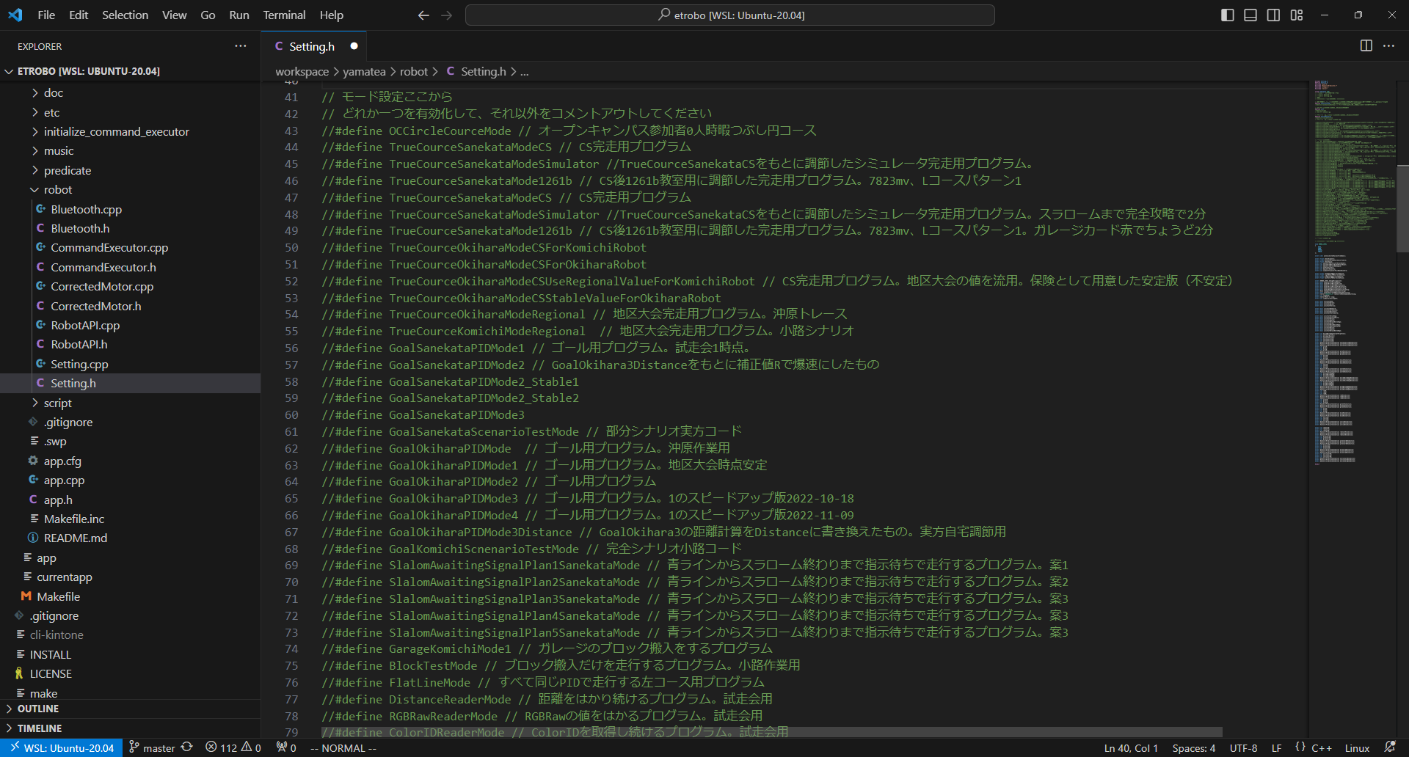

3 | 利用したいモードである「RGBRawReaderMode」の行のコメントアウトを解除する
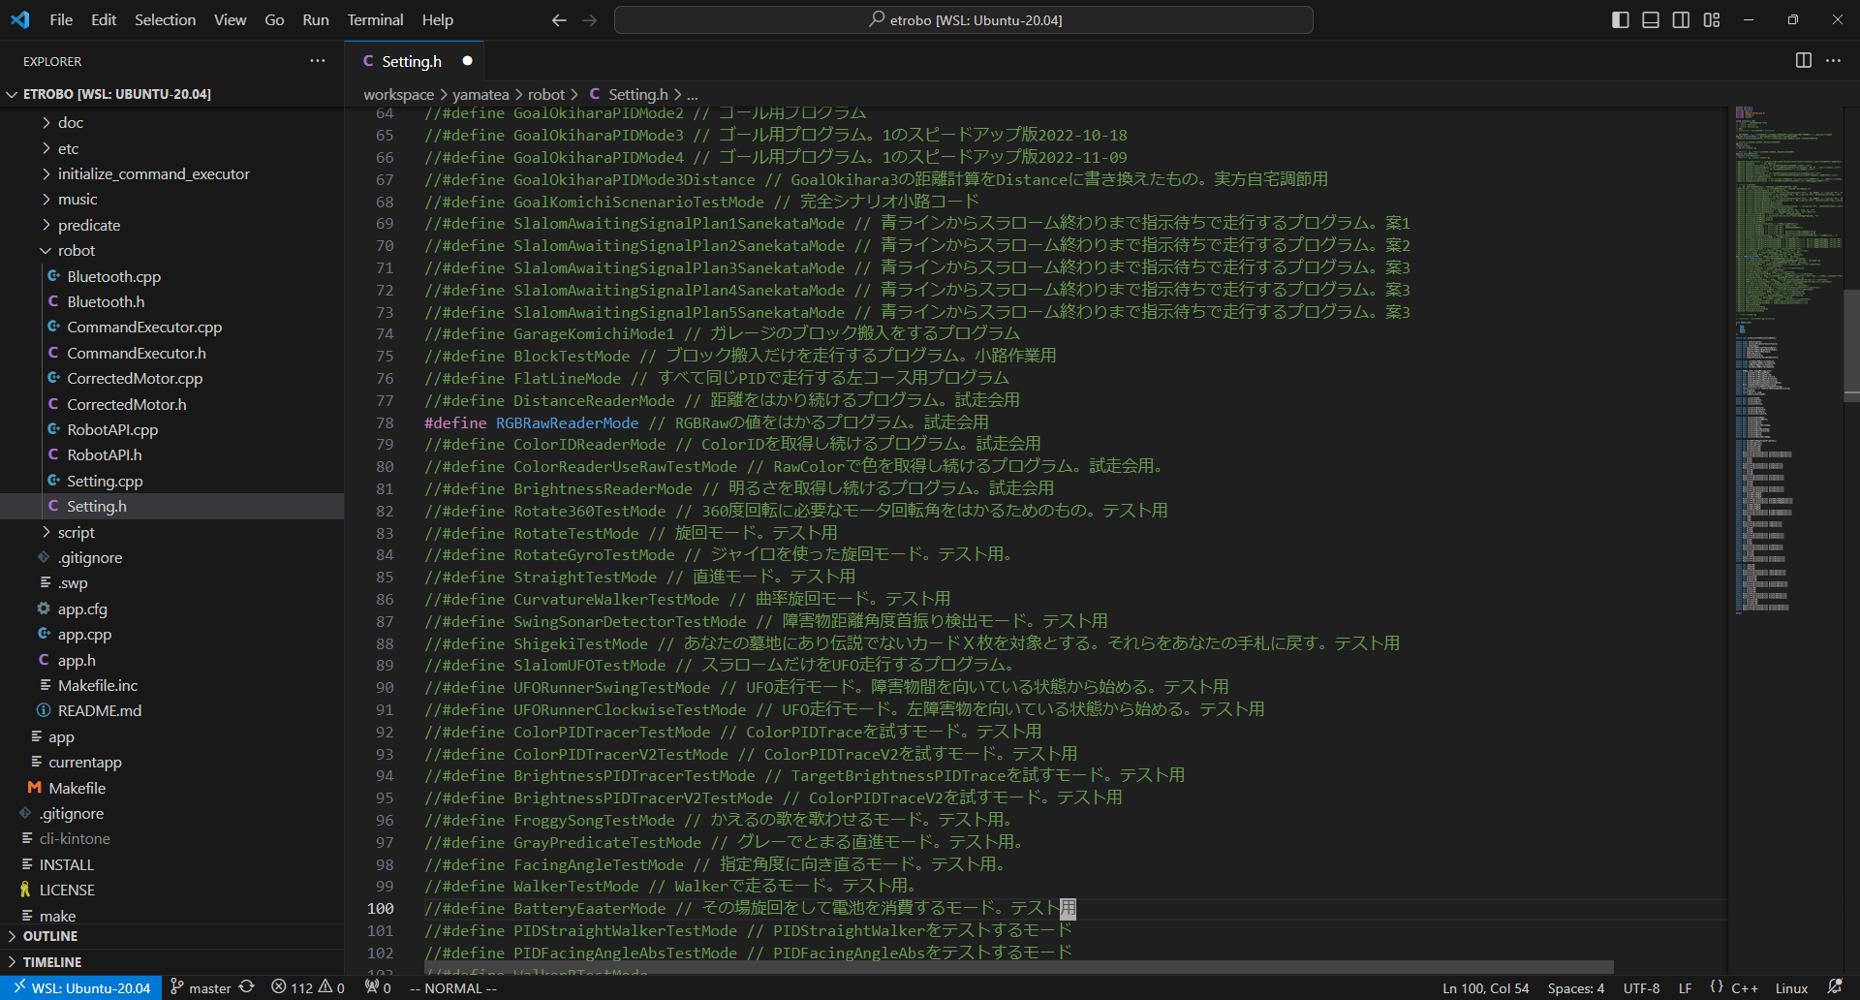

4 | ビルドする。あとはいつも通り
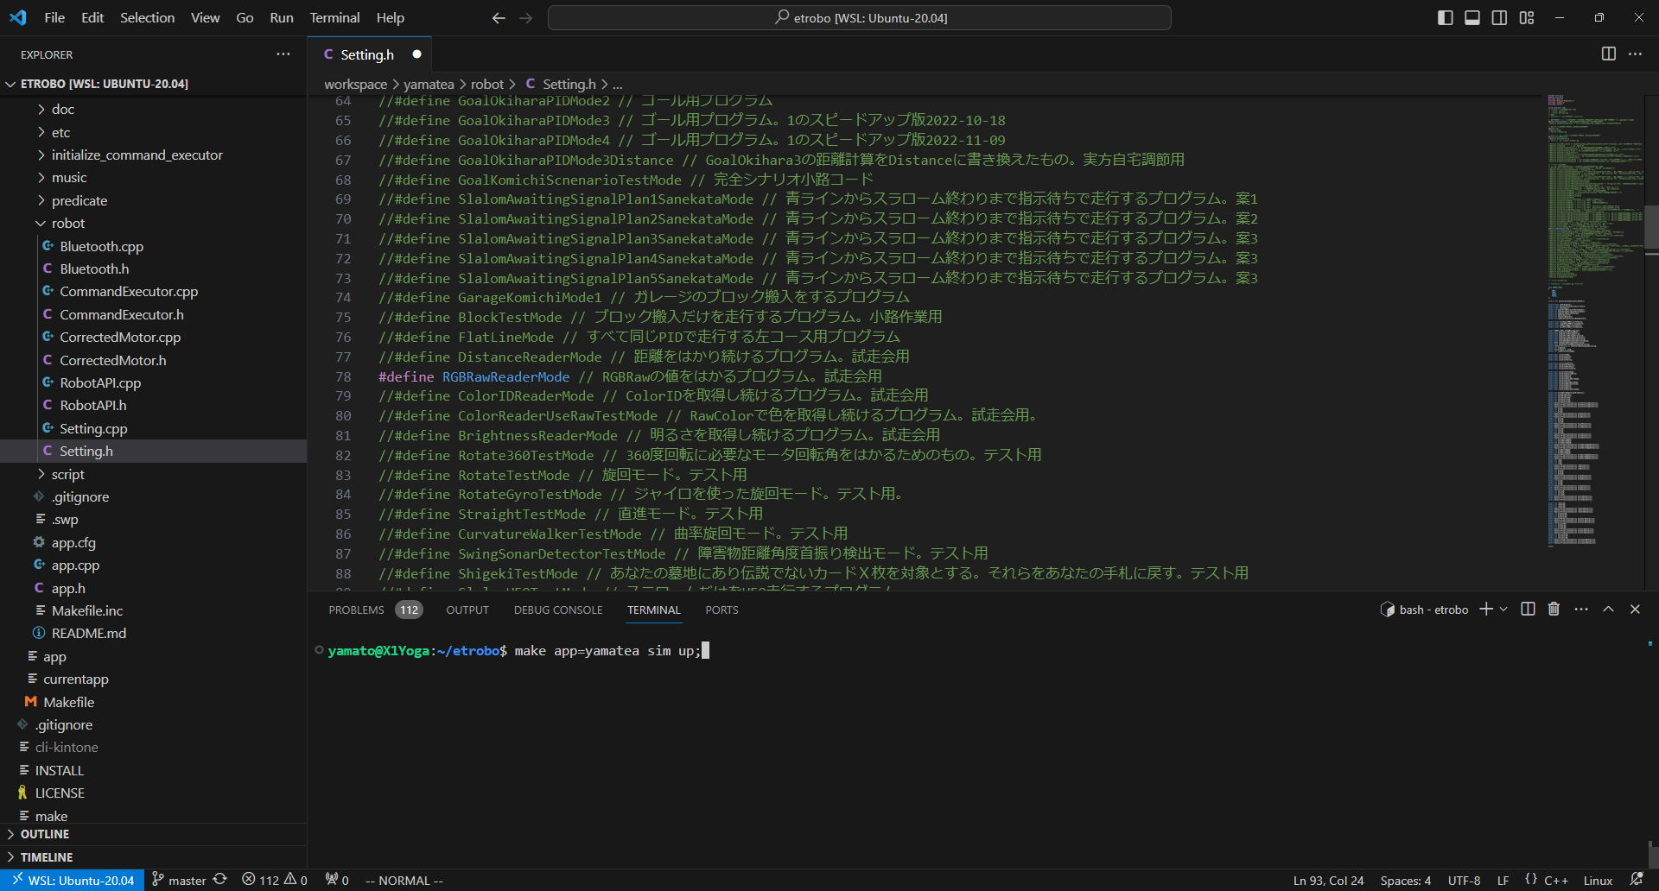

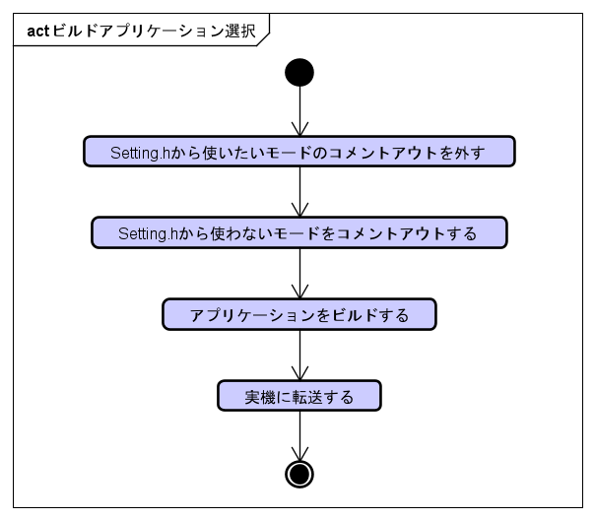
5 | 参考

利用_モード追加
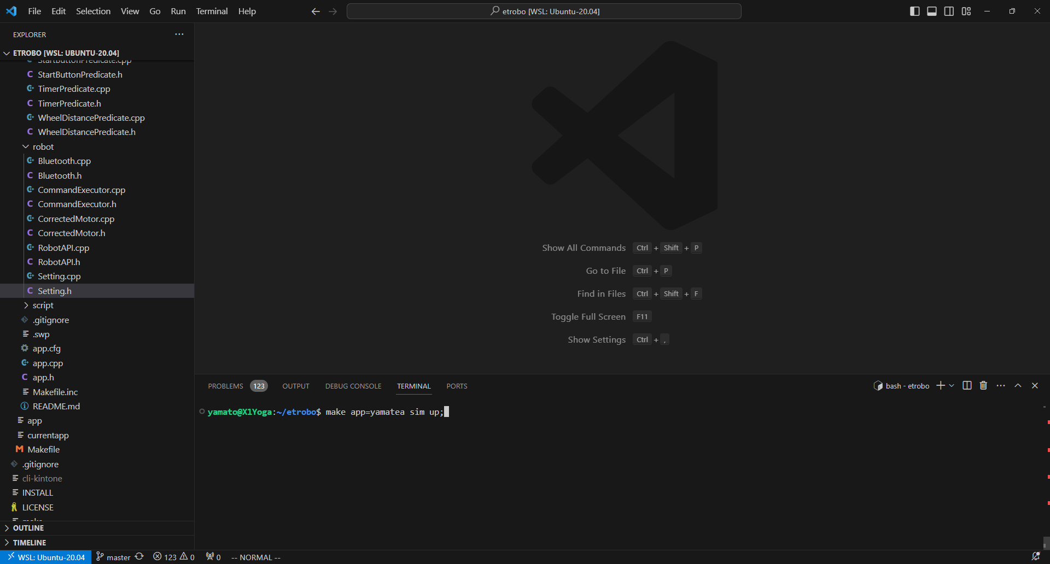
利用_モード追加
 | yamateaのプログラムを利用して新走行プログラムを定義する方法を以下に記載する。
 | スタートボタンを押下したら50cm前進した後停止するモードを定義する例を示す。

1 | yamatea/initialize_command_executorに以下のファイルを作成する
 | Walk50cmMode.h
 | Walk50cmMode.cpp
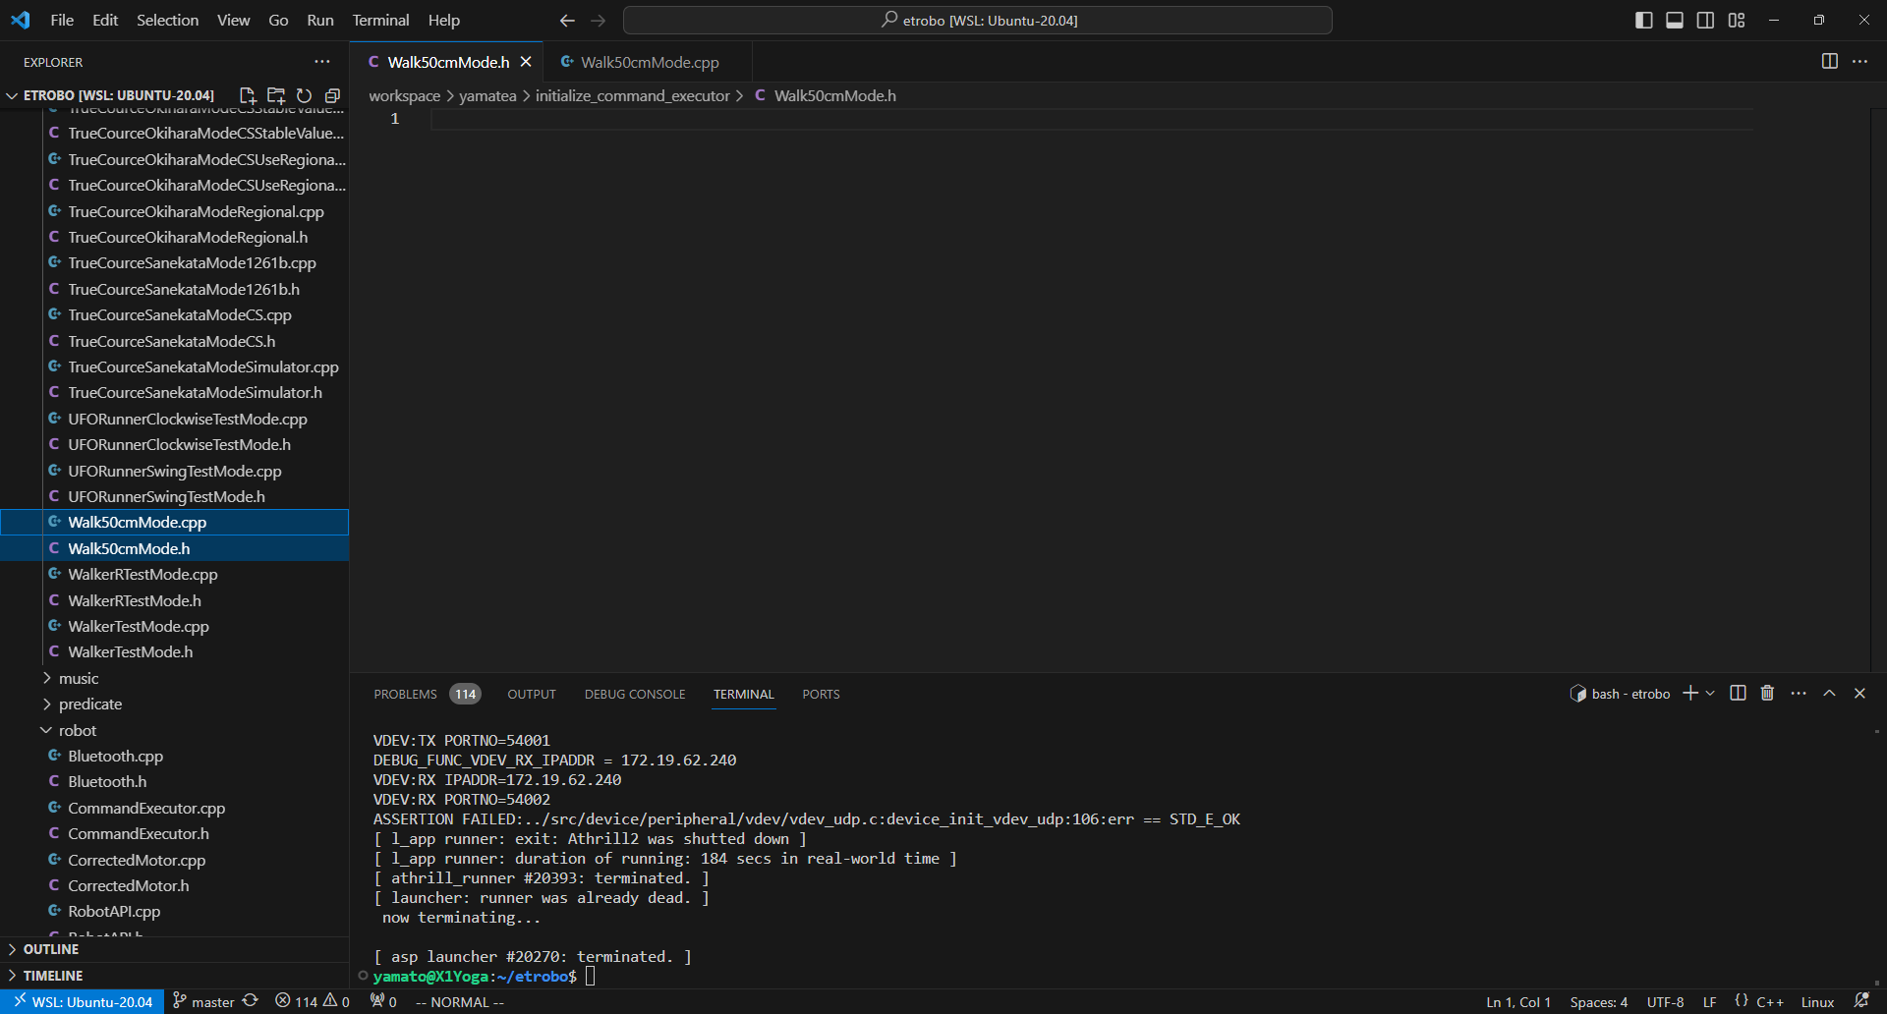

2 | ヘッダファイルを書く。initializeCommandExecutor関数をインクルードガードで囲む。
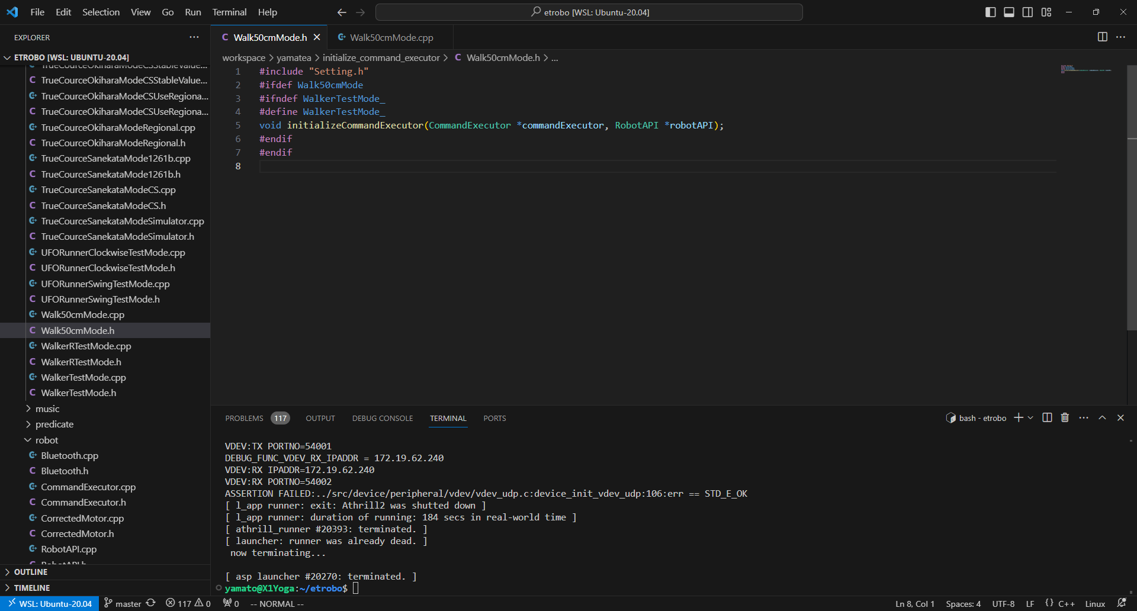
#include "Setting.h"
#ifdef Walk50cmMode
#ifndef WalkerTestMode_
#define WalkerTestMode_
void initializeCommandExecutor(CommandExecutor *commandExecutor, RobotAPI *robotAPI);
#endif
#endif

3 | cppファイルにロボットの挙動の定義を書く。
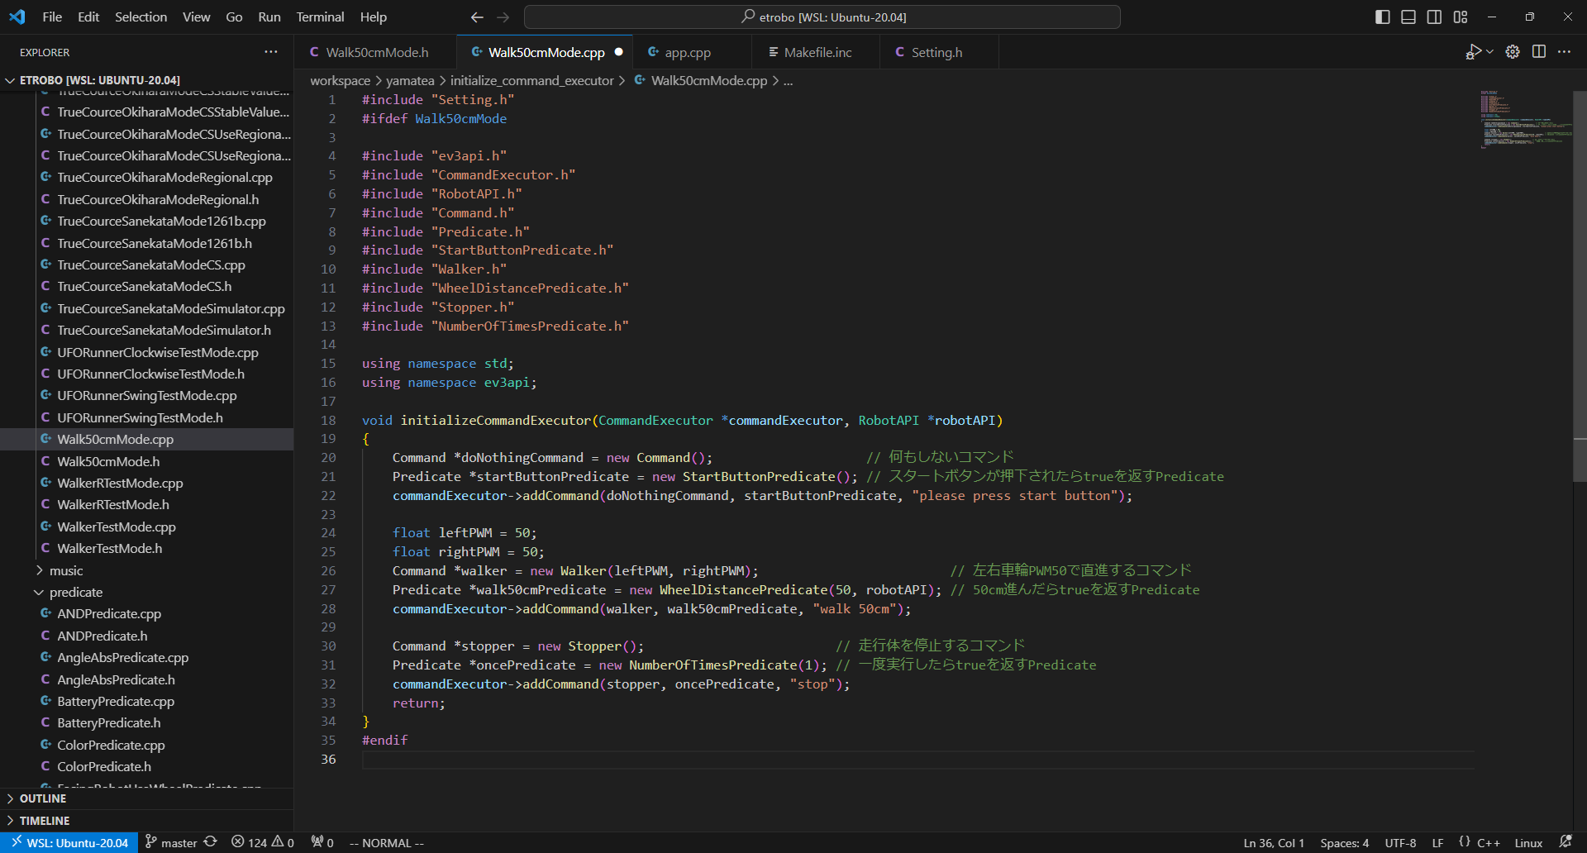
#include "Setting.h"
#ifdef Walk50cmMode
#include "ev3api.h"
#include "CommandExecutor.h"
#include "RobotAPI.h"
#include "Command.h"
#include "Predicate.h"
#include "StartButtonPredicate.h"
#include "Walker.h"
#include "WheelDistancePredicate.h"
#include "Stopper.h"
#include "NumberOfTimesPredicate.h"
using namespace std;
using namespace ev3api;
void initializeCommandExecutor(CommandExecutor *commandExecutor, RobotAPI *robotAPI)
{
Command *doNothingCommand = new Command(); // 何もしないコマンド
Predicate *startButtonPredicate = new StartButtonPredicate(); // スタートボタンが押下されたらtrueを返すPredicate
commandExecutor->addCommand(doNothingCommand, startButtonPredicate, "please press start button");
float leftPWM = 50;
float rightPWM = 50;
Command *walker = new Walker(leftPWM, rightPWM); // 左右車輪PWM50で直進するコマンド
Predicate *walk50cmPredicate = new WheelDistancePredicate(50, robotAPI); // 50cm進んだらtrueを返すPredicate
commandExecutor->addCommand(walker, walk50cmPredicate, "walk 50cm");
Command *stopper = new Stopper(); // 走行体を停止するコマンド
Predicate *oncePredicate = new NumberOfTimesPredicate(1); // 一度実行したらtrueを返すPredicate
commandExecutor->addCommand(stopper, oncePredicate, "stop");
return;
}
#endif

4 | Makefile.incのAPPL_CXXOBJSに.oファイルを追記する
 | Walk50cmMode.o \
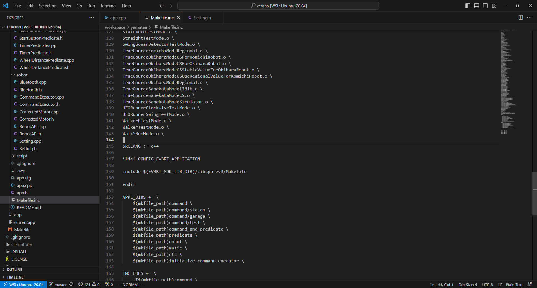

5 | app.cppの「// initializeCommandExecutorの定義読み込みここまで」の直前に、作成したヘッダファイルをインクルードするように追記する
 | #include "Walk50cmMode.h" // 50cm直進するプログラム
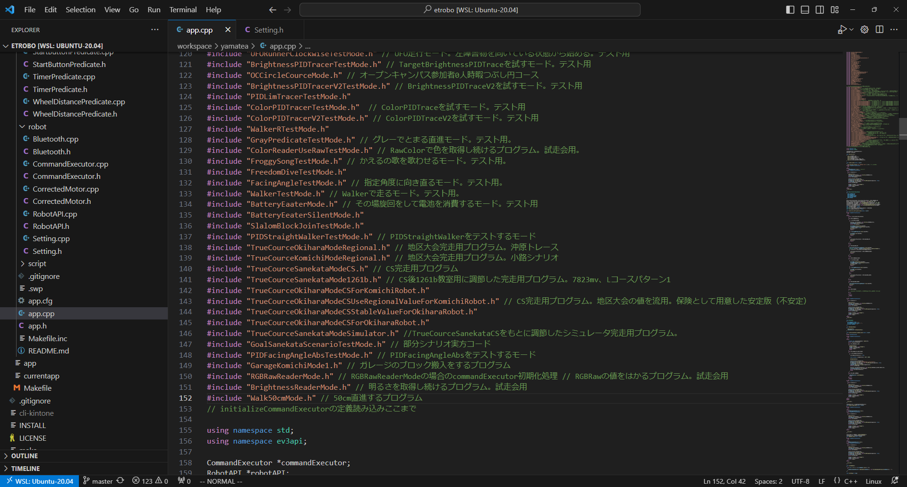

6 | Setting.hを開き、「モード定義ここから」から「モード定義ここまで」と書いてある箇所を発見する
 | yamatea/robot/Setting.h

7 | 該当行すべてのdefine行をコメントアウトし、無効化する
 | 現在有効になっている「TrueCourceSanekataModeSimulator」を無効化した例

8 | 「// モード設定ここまで」の直前にdefineを追記する（利用するモードのみコメントアウト解除）
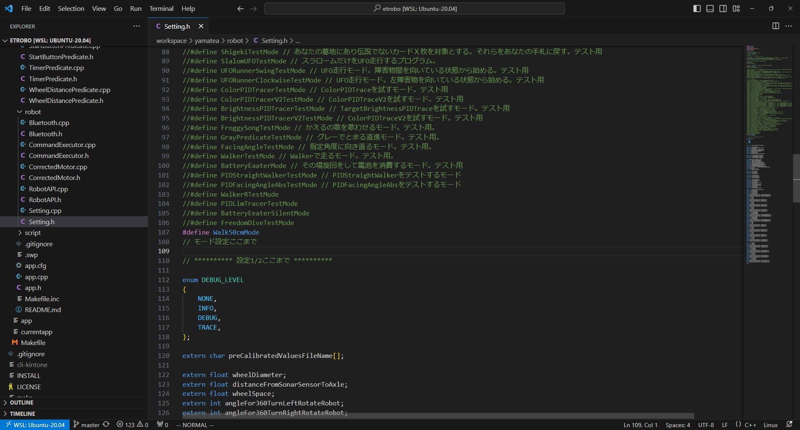

9 | ビルドする。あとはいつも通り

おすすめクラス
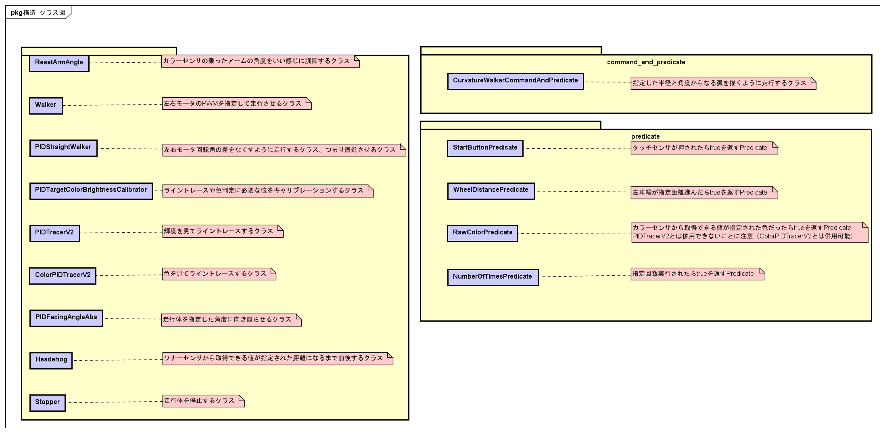
おすすめクラス
 | 汎用性が高いおすすめなクラスを以下に記載する。

